カルテ・禁忌 印刷用
脱毛カウンセリングシート

日付： 年 月 日 |  |  | お名前

脱毛の経験は、ありますか？ |  | はい／いいえ
 | ＊いつ頃： |  | ＊どれぐらい：
 | ＊箇所： |  | ＊脱毛の種類：

いつ頃までに脱毛を完了させたいですか？
 | 年 月 日まで 理由( )

自己処理の方法は何ですか？
 | カミソリ･毛抜き･除毛クリーム･脱色 その他( )

今までかかった事のある病気や現在治療中の病気等はありますか？
 | はい( )／いいえ

内服中あるいは外用のお薬があれば記入して下さい。
例：ピル、ホルモン剤、抗がん剤、抗凝固剤など

アトピー性皮膚炎、蕁麻疹、ケロイド体質、その他の皮膚疾患はありますか？
 | はい／いいえ

皮膚科に通院中・または皮膚科の薬を使用していますか？
 | はい／いいえ

当サロンを選んでいただいたきっかけはなんですか？
 | ホームページ･広告･ご紹介( ) その他( )

＊最後に脱毛に関して不安や疑問・要望等あれば記入して下さい。＊
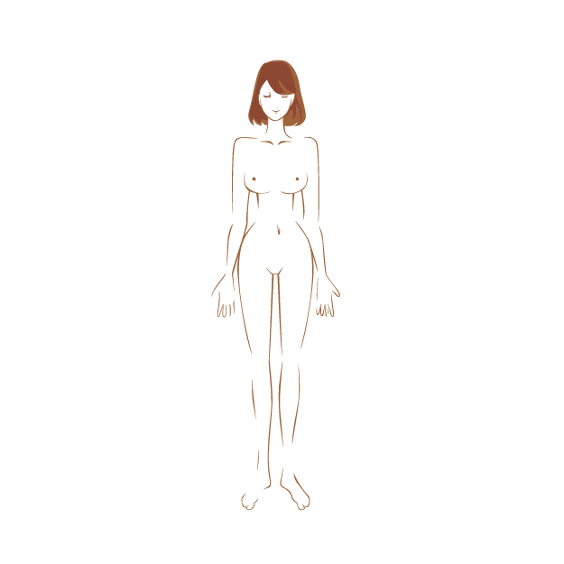
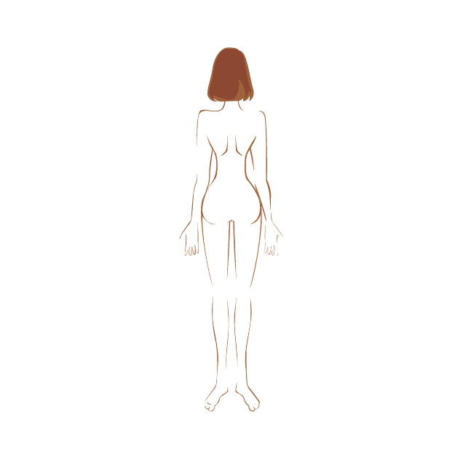

ご希望の箇所




※スタッフ記入欄

脱毛を受けられる前に必ずご確認ください。

当サロンのエステティックの施術行為は、治療を目的とした医療行為ではありません。
下記の項目にあてはまる方は、トリートメントを受ける事が出来ない場合がございます。
ご不明な点がございましたらご質問いただきますようお願いいたします。

●医療用電子機器（補聴器やペースメーカー等）をお使いの方 ●光過敏症の方
●１２歳以下のお子様 ●てんかん症の方 ●妊娠中の方
●急性疾患の方 ●特に肌が敏感な方 ●結核性疾患の方 ●有熱性疾患の方
●糖尿病の方 ●心疾患の方 ●癌・腫瘍性疾患の方 ●授乳中の方 ●血圧異常の方
●静脈瘤・リンパ腫のある方 ●薬を服用中の方
●半年以内に怪我の治療、外的手術・美容整形を受けた方
●体内に金属・樹脂・シリコン等を埋め込まれた方 ●タトゥーのある個所
●その他、医師の指導を受けている方 ●当日、レーザー脱毛又は、ＩＰＬ脱毛の施術を受けた方

【トリートメントに関する注意】

●空腹時のトリートメントは避け、トリートメント後は高カロリー食は控えてください。
●トリートメント当日は、サウナ・高温の入浴等、身体を故意に温める行為は避けてください。
●当日はアルコールの摂取や、激しい運動は控えてください。
●脱毛の期間中は、夏の日焼けは避けてください。
●生理中の方は、VIOの施術は控えてください。
●事前にできる範囲でムダ毛のシェービングをお願い致します。お背中やうなじなど 届かない場所は、サロンにてお剃り致します。

注意事項をお読みの上、ご理解をされた上で下記の同意事項に
ご署名くださいますようお願い致します。

※上記の注意事項に該当しない事を確認の上、上記の事項に関連して発症した
症状、お怪我に関しては、すべて自己で責任を負う事を了承いたしました。

 |  |  | はい ・ いいえ

 |  | ご署名

このような方
光脱毛は、このような方々が受けられています。

 |  | ・仕事が忙しく、日々のお手入れの時間を省きたい方
 |  | ・育児に時間を取られる方
 |  | ・夏を楽しみたい学生の方
 |  | ・接客業や営業職の方
 |  | ・管理職の方
 |  | ・モデルさんや講師の方
 |  | ・ご出産に向けて
 |  | ・看護や介護を受けるときに備えて

 | また、光脱毛によって美白や美肌効果も得られることから、
 | アンチエイジングや美容に対する意識の高い方も
 | 積極的に光脱毛を受けられる傾向があります。

 | コンプレックスや日々の煩わしさからの解放。
 | 脱毛は生活そのものを豊かにしてくれます。

脱毛に対する不安や不満

 | 脱毛に対する不安や不満のお声で多いのが、
 | 「コースを組んだのになかなか予約が取れない」
 | 「接客や応対が良くなかった」
 | 「痛かった。やけどに近い状態になった」
 | などというものです。


 | これらを解消するために、店選びはとても
 | 重要となってきます。

 | 脱毛はやってみたいけれど、大手エステに行くのは
 | 不安という方、どうぞ当店で安心して脱毛を
 | お受けくださいませ。

価格例 ロズまり
ロズまり脱毛 価格表（価格は税抜きです）
全身脱毛 | 全身脱毛処理部位 | ビジター 1回料金 | 12回コース 特別価格 | ショートコース (全6回)
 | 全身まるごと脱毛 (お顔除くすべての部位) | 34,000円 | 340,000円 68000円お得 | 187,000円 17000円お得
 | 全身脱毛（VIOなし） | 30,600円 | 306,000円 | 168,300円
 | ティーンズ全身脱毛（VIOあり） | 30,600円 | 306,000円 | 168,300円
 | ティーンズ全身脱毛（VIOなし） | 27,500円 | 275,000円 | 151,250円
 |  |  |  | ※全身12回コースだと、1回あたり約28333円で受けられます。

お顔脱毛 | 脱毛処理部位 | ビジター | 12回コース | ショートコース
 | お顔全体(顔脱毛美肌再生コース) | 13,000円 | 130,000円 26000円お得 | 71,500円 6500円お得
 | お顔全体（ボディーとセット） | 8,000円 | 80,000円 | 44,000円
 | 鼻下 | 2,550円 | 25,500円 | 14,025円
※全身、VIO、お顔全体コース以外のメニューはオプションとなりますので、 ボディやフェイシャル等のメニューと合わせてご利用くださいませ
 | あご、頬、額、襟足（各料金） | 2,550円 | 25,500円 | 14,025円
 | 首（前面） | 3,200円 | 32,000円 | 17,600円
 |  |  |  | ※美肌再生コース12回だと、1回あたり約9166円で受けられます。
バスト脱毛 | 脱毛処理部位 | ビジター | 12回コース | ショートコース
 | バスト脱毛（乳輪含む） | 4,500円 | 45,000円 | 24,750円

背中・ うなじ脱毛 | 脱毛処理部位 | ビジター | 12回コース | ショートコース
 | 背中全体 | 10,000円 | 100,000円 | 55,000円
 | 背中上部（うなじ～肩甲骨） | 6,500円 | 65,000円 | 35,750円
 | 背中下部（肩甲骨の下～腰） | 6,500円 | 65,000円 | 35,750円
 | うなじ | 4,500円 | 45,000円 | 24,750円

アーム・ レッグ脱毛 | 脱毛処理部位 | ビジター | 12回コース | ショートコース
 | 両脇 | 2,550円 | 25,500円 | 14,025円
 | 手の甲（指含む） | 2,550円 | 25,500円 | 14,025円
 | ひじ下／二の腕（各料金） | 6,500円 | 65,000円 | 35,750円
 | 足の甲（指含む） | 2,550円 | 25,500円 | 14,025円
 | ひざ | 3,200円 | 32,000円 | 17,600円
 | 太もも | 8,250円 | 82,500円 | 45,375円
 | ひざ下（ひざ含む） | 7,650円 | 76,500円 | 42,075円

下半身脱毛 | 脱毛処理部位 | ビジター | 12回コース | ショートコース
 | 腰 | 3,850円 | 38,500円 | 21,175円
 | ヒップ | 6,500円 | 65,000円 | 35,750円
 | 腹部 | 2,550円 | 25,500円 | 14,025円
 | ビキニライン（上部） | 2,550円 | 25,500円 | 14,025円
 | ビキニライン（Vライン） | 3,200円 | 32,000円 | 17,600円
 | ビキニライン（Iライン） | 4,500円 | 45,000円 | 24,750円
 | ビキニライン（Oライン） | 3,200円 | 32,000円 | 17,600円

ハイジニーナ コース | 脱毛処理部位 | ビジター | 12回コース | ショートコース
 | ハイジニーナ（VIO全体処理） | 12,750円 | 127,500円 | 70,125円

 |  |  |  | ※価格は税抜き表記です ※ショートコースは、12回コースを終えられた方が受けられます。

